关系图
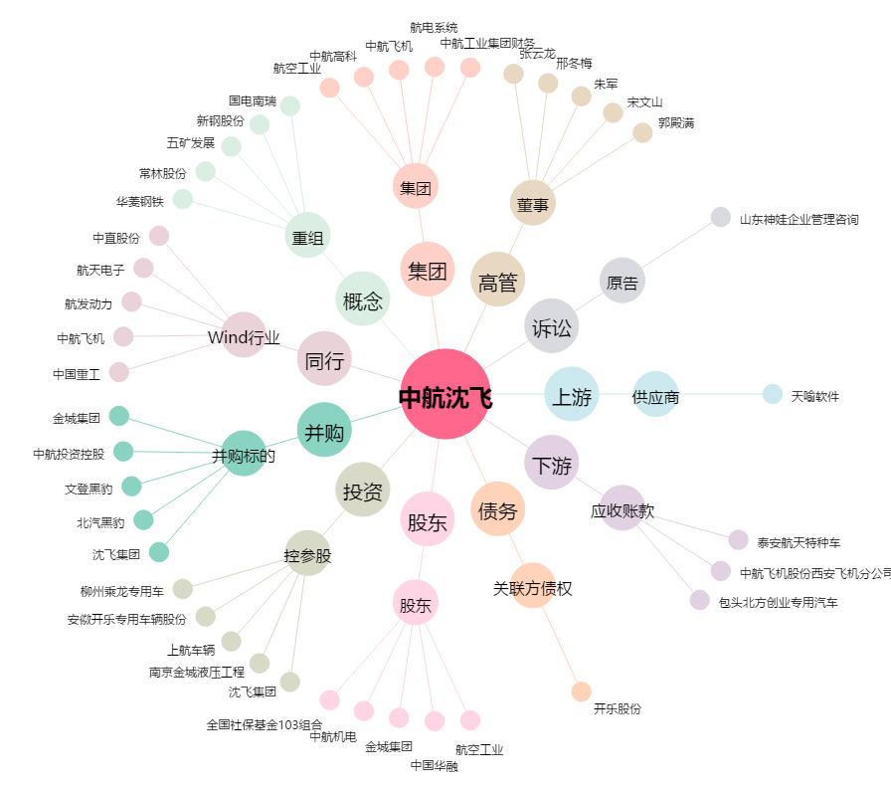
中航沈飞[600760.SH] - 关系概览图

